상품제안서
청소년 주니어 숟가락 젓가락 + 수저 케이스 중고등부 | 상품코드: F27655

 |  |  |  |  |  |  | 02-412-0044 | www.easy1.co.kr
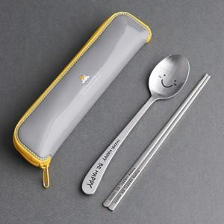

【상세/제작정보】

【인쇄/포장옵션】 | 레이저 / 포장지포장

【공급단가】 | 수량 | 50~ | 100~ | 500~ | 1,000~ | 2,000~
*VAT별도 | 단가 | 5,870원 | 5,780원 | 5,640원 | 5,490원 | 5,400원

【상품 URL】 | https://dev.easy1.co.kr:443/src/goods_detail.php?gdno=27655

